Hoja1
Solucion Data1.csv con SLSQP

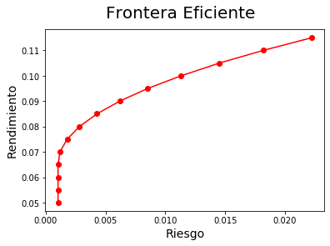
 | R | Solucion (Riesgo)
 | 0.05 | 0.0010283858633
 | 0.055 | 0.0010283858633
 | 0.06 | 0.0010283858633
 | 0.065 | 0.0010283858633
 | 0.07 | 0.001192029611
 | 0.075 | 0.0017879571777
 | 0.08 | 0.0028192722355
 | 0.085 | 0.0042859747983
 | 0.09 | 0.006188064828
 | 0.095 | 0.008525542369
 | 0.1 | 0.011318465225
 | 0.105 | 0.014506831107
 | 0.11 | 0.018178455625
 | 0.115 | 0.022229327254

Solucion Data2.csv con SLSQP

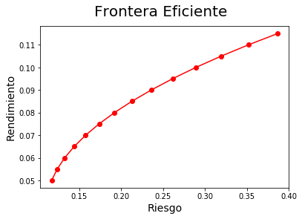
 | R | Solucion (Riesgo)
 | 0.05 | 0.11701507634
 | 0.055 | 0.12362049478
 | 0.06 | 0.13258350742
 | 0.065 | 0.14390317184
 | 0.07 | 0.15758042853
 | 0.075 | 0.17361496368
 | 0.08 | 0.19200677722
 | 0.085 | 0.21275586924
 | 0.09 | 0.2358622397
 | 0.095 | 0.26132588912
 | 0.1 | 0.28914681642
 | 0.105 | 0.31932502225
 | 0.11 | 0.35186050629
 | 0.115 | 0.3867532693
 | 0.12 | 0.42400331077

